datos
mes | trime | nombremes | nombrecorto | Semana | dNombre
1 | 1 | Enero | Ene
2 | 1 | Febrero | Feb
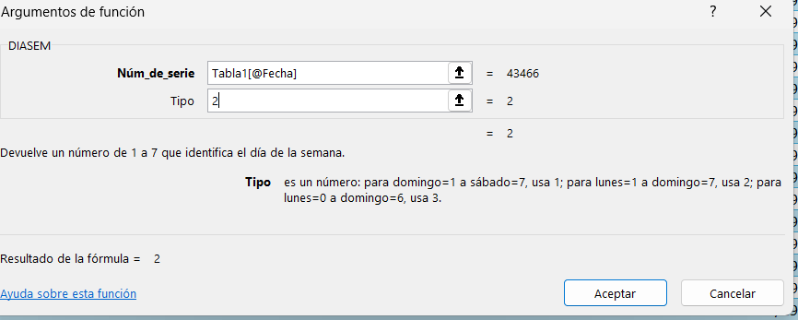
3 | 1 | Marzo | Mar
4 | 2 | Abril | Abr
5 | 2 | Mayo | May
6 | 2 | Junio | Jun
7 | 3 | Julio | Jul
8 | 3 | Agosto | Ago
9 | 3 | Septiembre | Sep
10 | 4 | Octubre | Oct
11 | 4 | Noviembre | Nov
12 | 4 | Diciembre | Dic

